graf 1
REPUBLIKA HRVATSKA
GRAD ZAGREB

GRADSKI URED ZA STRATEGIJSKO
PLANIRANJE I RAZVOJ GRADA

Odjel za statistiku

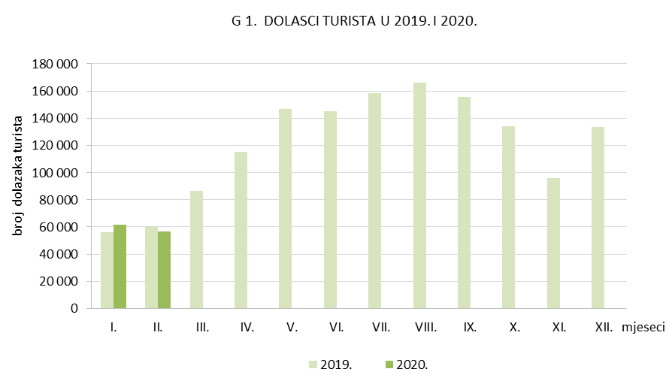

graf 2
REPUBLIKA HRVATSKA
GRAD ZAGREB

GRADSKI URED ZA STRATEGIJSKO
PLANIRANJE I RAZVOJ GRADA

Odjel za statistiku

